가스공사용(MJ)
한국가스공사 제출용 구성비 (2025년 12월) |  |  |  |  |  |  |  | ※ 사회복지시설 정산('23.04.) 물량에서 3월 실사용분 제외 ※ 1. 복지시설에 대한 소급 정산(일반용 단가 적용) 소급 정산: '23.02. 완료 2. 소급대상청구년월: '22.12. ~ '23.01. - 참고사항: 청구월 기준 12월 물량 소급정산하는 대신 3월분 제외하기로 함 (4월 매출에 포함된 물량 일부 제외) ==> 신재홍 차장 (가스공사 전 담당자)와 사회복지시설 한시적할인 정산은 3월까지 하기로 함 ==> 김광연 주임 (가스공사 현 담당자)과도 해당 내용 확인 완료됨

구 분 |  | 판 매 량 | 사회복지 | 자가소모 | 판 매 량 계 | 구성비 | 자가소모
 |  | (MJ) | (MJ) | (MJ) | (MJ) | (%) | (MJ)
주택용 | 취사용 | 19,992,514 | 13,121 |  | 20,005,635 | 0.4544
 | 개별난방용 | 2,580,266,832 | 2,260,038 |  | 2,582,526,870 | 58.6582 |  |  | ※ 판매량+(개별소비세+사회복지+사회적배려+차상위할인)=매출액표 수량합계(자가소모포함되어있으므로 제외됨)
 | 중앙난방용 | 83,838,260 |  |  | 83,838,260 | 1.9041 |  |  | ※ 업무난방과 냉방용은 구별요(5월~9월 냉방용적용)
 | 자가열전용 | 58,539,358 |  |  | 58,539,358 | 1.3296 |  |  | ※ 매출내역서의 자가소모를 확인한다
 | 소 계 | 2,742,636,964 | 2,273,159 |  | 2,744,910,123 | 62.3463 | 0 |  | ※ 개별소비세=특소세할인, 2022년 5월부터 판매량(MJ)에 포함 (가스공사 신재홍차장 확인 시, 구성비 공문으로 개소세 관련내용 확인사항 없음)
일 반 용 |  | 322,681,991 | 5,794,484 | 21,489 | 328,497,964 | 7.4614 | 21,488.7600
냉난방공조용 |  | 103,355,073 | 1,462,272 | 490,156 | 105,307,501 | 2.3919 | 490,156.4880
업무난방용 |  | 66,437,317 | 18,005,889 | 4,198 | 84,447,404 | 1.9181 | 4,198.1803
산 업 용 |  | 806,332,884 |  | - | 806,332,884 | 18.3146
수 송 용 |  | 264,560,654 |  | - | 264,560,654 | 6.0091
열 병 합 용 |  | 26,548,319 |  | 161,910 | 26,710,229 | 0.6067 | 161,910.3600
연료전지용 |  | 18,712,404 |  | - | 18,712,404 | 0.4250
열전용설비용 |  | 13,448,177 |  | 51,020 | 13,499,197 | 0.3066 | 51,019.8480
주한미군 |  | 9,690,044 |  | - | 9,690,044 | 0.2201
합 계 |  | 4,374,403,827 | 27,535,804 | 728,773 | 4,402,668,404 | 99.9998 | 728,773.6363

 |  | 4,401,939,631 |  | TRUE | 4,401,939,631
 |  | 4,401,939,631 |  |  | 4,401,939,631
 |  | 0 |  |  | 0

냉난방용 계절단가 처리시 적용
====================================================================================
[ 5월 / 10월 가스공사 멘트 ]
1. 귀 공사의 무궁한 발전을 기원하오며 “9월 도시가스 판매실적”을 다음 과 같이 통보하오니 업무에 참고하시기 바랍니다.
2. 2024년 10월(사용기간: 9월) 냉난방공조용 판매량 [63,234,568.4318MJ]를 적용함.
=====================================================================================
[ 6월 / 11월 가스공사 멘트 ]
1. 귀 공사의 무궁한 발전을 기원하오며 “10월 도시가스 판매실적”을 다음 과 같이 통보하오니 업무에 참고하시기 바랍니다.
2. 2024년 10월(사용기간: 9월) 냉난방공조용 판매량 [63,234,568.4318MJ]를 차감함.
=====================================================================================

구분 |  | 판매열량(MJ)
냉방물량(9월) |  |  |  | ※ 관리납기와 일반납기의판매량전산실의뢰 (일반납기 청구작업이후)
(월초) | 관리납기(변동) |  |  | - 9월판매실적 작성을 위한 냉방용 상품에대한 변동검침사용량 자료 요청
(청구일) | 일반납기(일수)
계 |  |  |  | ※ 계절이 바뀌는 4월(기타)↔5월(하절기) 냉방집계 조정
 |  |  |  | - 시기: 2022년 4월 매출분부터
 |  |  |  | - 사유: 기존 9월, 10월만 물량조정했으나 가스공사 이의제기로 4월, 5월도 시행하게 됨
 |  |  |  | - 방법: 5월 일반납기 청구작업 후 냉난방물량(업무, 주택) 일반납기(4/30까지 일할계산), 관리납기(변동검침 4/30까지) ==> 냉난방공조용에 4월 기타월 사용분 추가(+) , 5월 차감 (-)

 |  |  |  | ※ 9월 판매량에 냉방용을 추가청구하여 10월 판매량에서 차감함
 |  |  |  | ※ 매출건
 |  |  |  | - 9월매출은일반납기의 경우 (8/1~8 부터9/1~8사용량)이므로 9월사용분(10월 청구분) 포함
 |  |  |  | - 관리납기는 (8/16~9/16)까지이나 관리납기는 10월에 변동검침을 했으므로, 9/16~10초까지 변동검침 물량 포함

 |  |  |  | ※ 사 유 : 냉난방의 경우 10월 하절기ㅡ> 기타 단가로 변동됨에 따라 도매요금인상이 많이 이루어지므로 보전차원에서 9월 정산
 |  |  |  | [5월의 경우 (기타 ㅡ> 하절기 단가 변동)는 회사 손해가 없으므로 물량정산 안함.]

 |  |  |  | ※ 9월 냉방용집계확인 할 것
 |  |  |  | - 냉방용 (+), 10월매출(-) 변동검침확인할 것
 |  |  |  | - 10/14청구작업후 자료요청할것

 |  |  |  | 작업순서
 |  |  |  | 1. 월매출 작업 기존대로 작성하여 메일 전송
 |  |  |  | 2. 10월 청구작업 후 전산에 자료 요청하여 가스공사용 시트에 입력
 |  |  |  | 3. 가스공사 공문 발송 및 재무팀 자료 재전달

자가소모
1. 자가소모 청구작업 후 피봇 집계하여 작성
2. 퍼지량(업무난방) : 총무결재본
22라인 /당월사용 /당월열량
 | 12월
 |  | 상품 | 사용량(㎥) | 사용열랑(MJ) | 자가소모량 확인대장
 | 자가소모 | 업무난방용 |  |  | 경산지사(업무난방-->냉난방용으로 상품변경)
 | 자가소모 | 일반용 | 505.0000 | 21,488.7600 | 본사 일반용
 | 자가소모 | 냉난방용 | 11,519.0000 | 490,156.4880 | 본사 냉난방용+서부지사+수성안전팀
 | 자가소모 | 열전용설비용 | 1,199.0000 | 51,019.8480 | 1~3번 보일러 합계
 | 자가소모 | 열병합용1 | 3,805.0000 | 161,910.3600 | 세너지 (1번 ~ 3번발전기) 계-보일러합계
 | 자가소모 | 퍼지량(CNG) | 0.0000 | 0.0000 | 앞으로 없음. 다 없앰. 관리비가 더 많이 들어서?
 | 자가소모 | 퍼지량(업무난방) | 98.6600 | 4,198.1803 | 퍼지량 계 | 총무결재본
 | 자가소모 합계 |  | 17,126.6600 | 728,773.6363 | 총계와 같아야됨

.
(샘플참고)
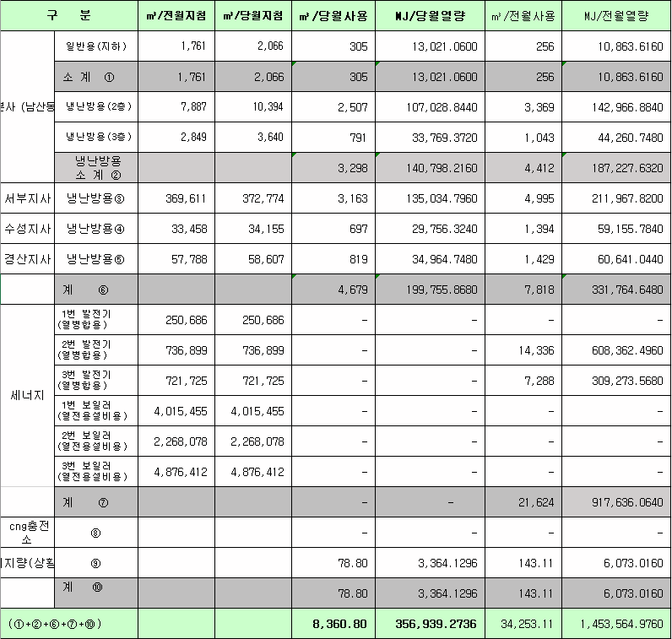
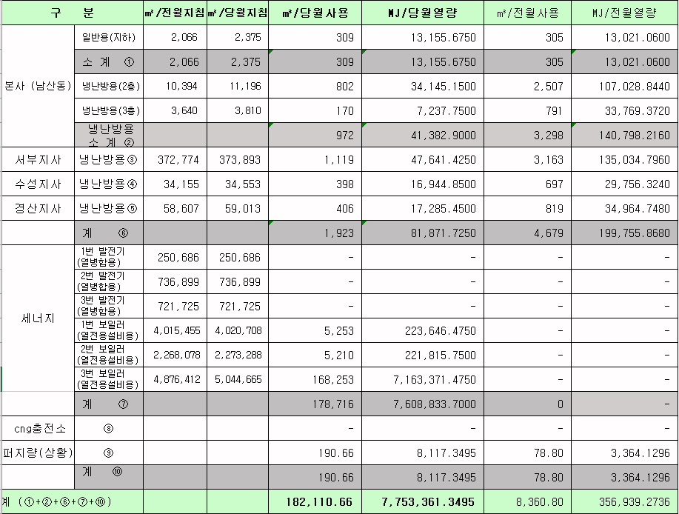
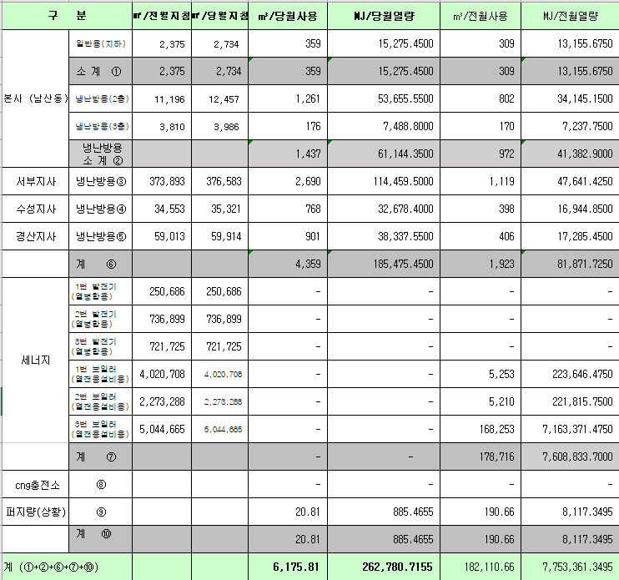
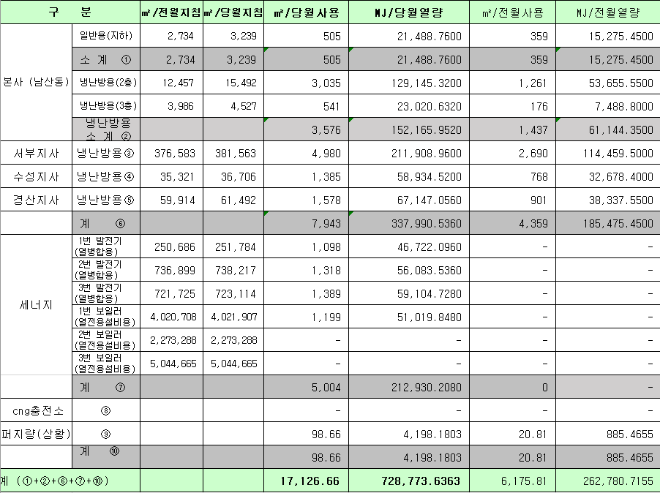
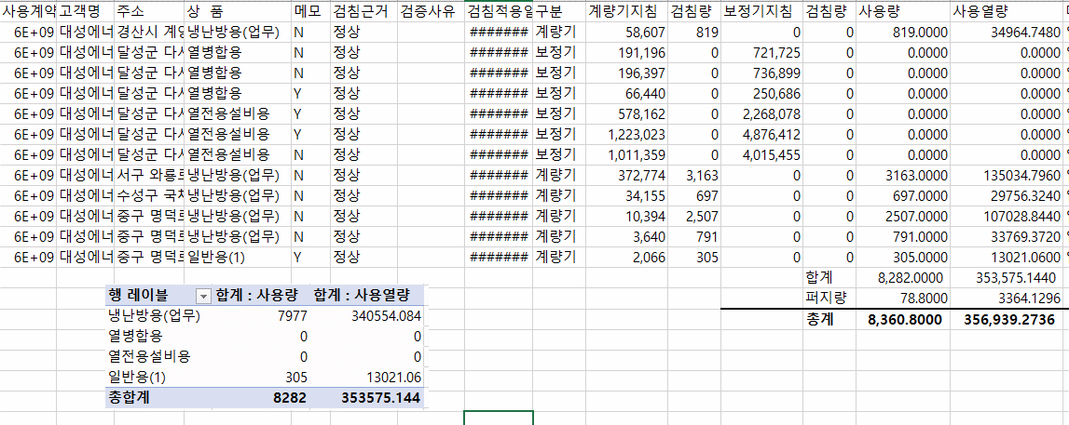
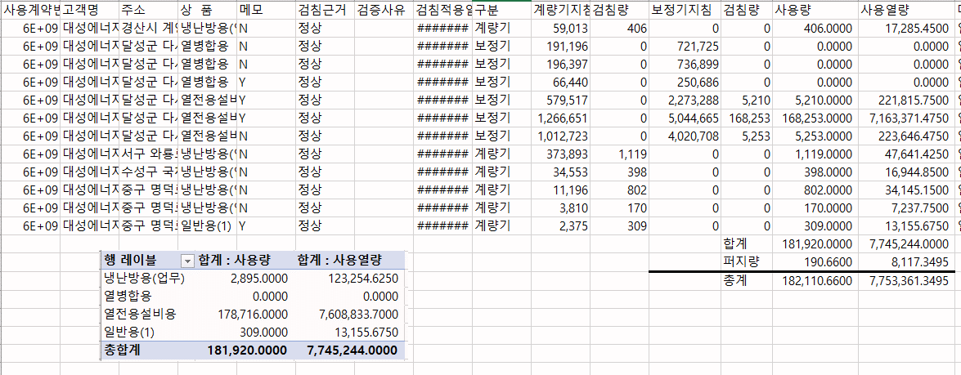
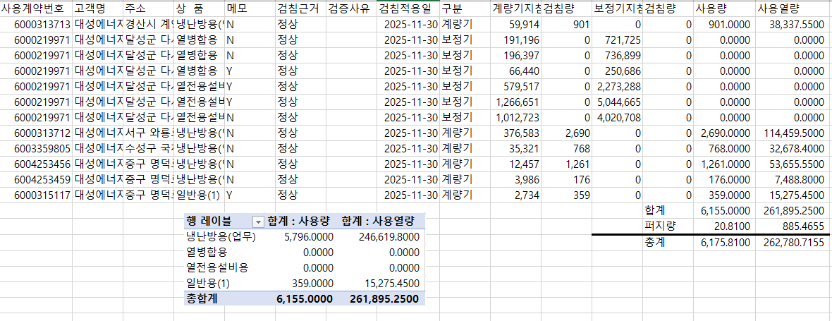
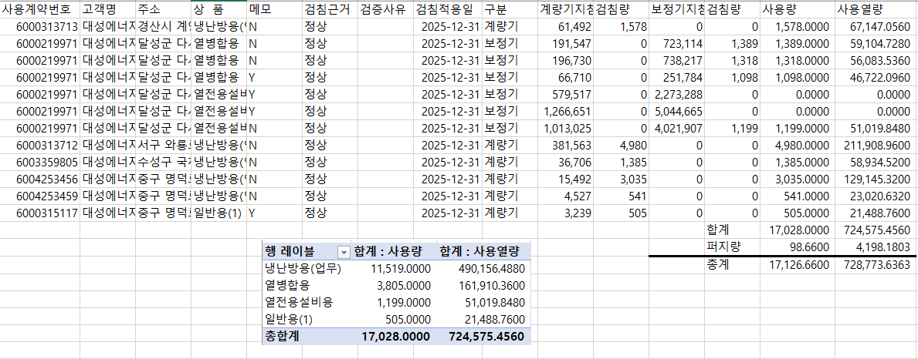

 |  |  |  |  | 왼쪽 자동 계산 됨

판매량-월별추이
1. 2025년 판매량 현황
 |  |  |  |  |  |  |  |  |  |  |  | (단위:천MJ)
용 도 [판매전수] | 판 매 실 적 |  |  |  |  |  | 판 매 실 적
 | 사업계획 | 12월 |  | 전년동월 |  | 구성비 | 사업계획 | 누 계 |  | 전년동월 |  | 구성비
 |  | 차이 | 사용량 | 차이 | 대비(%) |  |  | 차이 | 사용량 | 차이 | 대비(%)
주 택 용 | 3,059,128 | -314,216 | 2,744,912 | 188,895 | 107.4% | 62.3 % | 27,087,077 | -282,743 | 26,804,334 | 1,259,246 | 104.9% | 58.8 %
[1,147,305] |  | -10.3% | 89.7% | 7.4% |  |  |  | -1.0% | 99.0% | 4.9%
일 반 용 | 378,816 | -50,340 | 328,476 | -6,971 | 97.9% | 7.4 % | 3,641,884 | -97,813 | 3,544,071 | -10,744 | 99.7% | 7.8 %
[21,414] |  | -13.3% | 86.7% | -2.1% |  |  |  | -2.7% | 97.3% | -0.3%
업무냉난방용 | 218,032 | -28,772 | 189,260 | 4,115 | 102.2% | 4.3 % | 2,142,970 | 65,160 | 2,208,130 | 67,158 | 103.1% | 4.9 %
[8,414] |  | -13.2% | 86.8% | 2.2% |  |  |  | 3.0% | 103.0% | 3.1%
산 업 용 | 922,583 | -116,250 | 806,333 | -74,606 | 91.5% | 18.3 % | 9,731,143 | -547,139 | 9,184,004 | -548,640 | 94.4% | 20.2 %
[1,117] |  | -12.6% | 87.4% | -8.5% |  |  |  | -5.6% | 94.4% | -5.6%
수 송 용 | 266,661 | 7,590 | 274,251 | 2,189 | 100.8% | 6.2 % | 3,181,320 | 59,018 | 3,240,338 | -32,852 | 99.0% | 7.1 %
[97] |  | 2.8% | 102.8% | 0.8% |  |  |  | 1.9% | 101.9% | -1.0%
기 타 | 54,745 | 13,653 | 68,398 | 17,031 | 133.2% | 1.5 % | 569,265 | -25,528 | 543,737 | -128,482 | 80.9% | 1.2 %
[344] |  | 24.9% | 124.9% | 33.2% |  |  |  | -4.5% | 95.5% | -19.1%
총 합 계 | 4,899,965 | -488,335 | 4,411,630 | 130,653 | 103.1% |  | 46,353,659 | -829,045 | 45,524,614 | 605,686 | 101.3%
[1,178,691] |  | -10.0% | 90.0% | 3.1% |  |  |  | -1.8% | 98.2% | 1.35%

※ 기타 : 열병합용, 연료전지, 열전용설비(주택용외), 주한미군
※ 구성비는 판매량 정산서 기준으로 작성되었으며 한국가스공사 정산시 수송용(BIO)은 제외되고 자가소모분이 추가 됨 |  |  |  |  |  |  |  |  |  |  |  |  | 98.2%
 |  |  |  |  |  |  |  |  |  |  |  |  | 90.0%

계획대비 판매량 현황
구성비 현황

(단위 : 천MJ)
 | 누계 | 당월
계획 | 46,353,659 | 4,899,965
실적 | 45,524,614 | 4,411,630
 | 구성비
주 택 용 | 62.3 %
일 반 용 | 7.4 %
업무냉방용 | 4.3 %
산 업 용 | 18.3 %
수 송 용 | 6.2 %
기 타 | 1.5 %
당 월

 | 구성비
주 택 용 | 58.8 %
일 반 용 | 7.8 %
업무냉방용 | 4.9 %
산 업 용 | 20.2 %
수 송 용 | 7.1 %
기 타 | 1.2 %
누 계

데이터
판매량
12월 |  | 누 계 |  |  | 계획 | 실적
계획 | 실적 | 계획 | 실적 | 당월 | 4,899,965 | 4,411,630
4,899,965 | 4,411,630 | 46,353,659 | 45,524,614 | 누계 | 46,353,659 | 45,524,614

구성비
12월 | 구성비 | 누 계 | 구성비
주 택 용 | 62.3 % | 주 택 용 | 58.8 %
일 반 용 | 7.4 % | 일 반 용 | 7.8 %
업무냉방용 | 4.3 % | 업무냉방용 | 4.9 %
산 업 용 | 18.3 % | 산 업 용 | 20.2 %
수 송 용 | 6.2 % | 수 송 용 | 7.1 %
기 타 | 1.5 % | 기 타 | 1.2 %
판매금액
12월 |  | 누 계 |  |  | 계획 | 실적
계획 | 실적 | 계획 | 실적 | 당월 | 112,720 | 96,374
112,719,785 | 96,374,187 | 1,037,324,560 | 990,165,457 | 누계 | 1,037,325 | 990,165

판매금액 구성비
12월 | 구성비 | 누 계 | 구성비
주 택 용 | 66.4 % | 주 택 용 | 60.7 %
일 반 용 | 7.7 % | 일 반 용 | 8.1 %
업무냉방용 | 4.1 % | 업무냉방용 | 4.5 %
산 업 용 | 14.7 % | 산 업 용 | 18.3 %
수 송 용 | 5.8 % | 수 송 용 | 7.3 %
기 타 | 1.3 % | 기 타 | 1.1 %

상품별 건수 (전산요청, 파일입력 후 => 판매량월별추이 상품별 전수 입력할 것)
상품 | 공급전수 |  | 용도 | 검수
취사용 | 60,520 |  | 주 택 용 | 1,147,305
취사난방용 | 422,292 |  | 일 반 용 | 21,414
중앙난방용 | 103 |  | 업무냉난방용 | 8,414
주한미군 | 266 |  | 산 업 용 | 1,117
자가열전용 | 26 |  | 수 송 용 | 97
일반용(2) | 1,073 |  | 기 타 | 344
일반용(1) | 20,341 |  | 합 계 | 1,178,691
열전용설비용 | 5
열병합용 | 17
연료전지 | 56
업무난방용 | 7,330
산업용 | 1,117
냉난방용(주택) | 30
냉난방용(업무) | 1,054
개별난방용 | 664,364
수송용(CNG) | 97 | 빌링관리-청구관리-청구작업관리-청구작업지원-청구서 출력현황(배송방법별)=>합계(우편+등기)
수송용(BIO)
합 계 | 1,178,691

품의서내용 |  |  |  | [계획대비] |  |  | [입력할것]
구 분 |  | 계획 | 실적 | 실적대비 | 전년동월 |  | 전월
판매량 | 12월 | 4,899,965 | 4,411,630 | 90.0% | 4,280,977 | 103.1% | 2,717,966 | 162.3%
[천MJ] | 누계 | 46,353,659 | 45,524,614 | 98.2% | 44,918,928 | 101.3% | 41,112,984
금 액 | 12월 | 112,720 | 96,374 | 85.5% | 98,240 | 98.1% | 57,670 | 167.1%
[백만원] | 누계 | 1,037,325 | 990,165 | 95.5% | 960,732 | 103.1% | 893,791

청구할인정산관리
청구년월 | 상품 | 판매량 | 판매열량 | 정상청구액 | 할인액 | 감면청구액
Dec-26 | 개별난방용 | 13,456.2625 | 572,665.9739 | 13,535,459 | 3,584,842 | 9,950,617 | 25년 12월
Dec-26 | 냉난방용(업무) | 34,348.0082 | 1,462,271.6268 | 30,640,741 | 5,040,573 | 25,600,168 | (사회복지 할인만 조회)
Dec-26 | 업무난방용 | 422,686.3048 | 17,990,196.6831 | 396,629,754 | 83,331,527 | 313,298,227
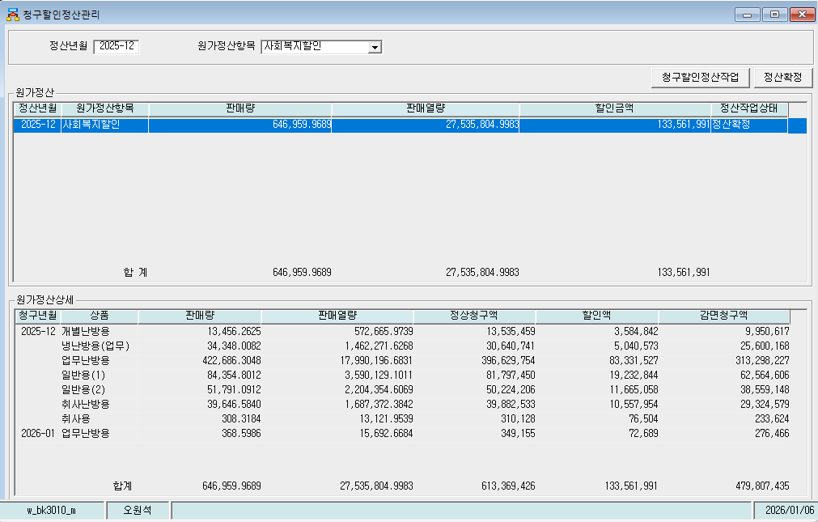
Dec-26 | 일반용(1) | 84,354.8012 | 3,590,129.1011 | 81,797,450 | 19,232,844 | 62,564,606
Dec-26 | 일반용(2) | 51,791.0912 | 2,204,354.6069 | 50,224,206 | 11,665,058 | 38,559,148
Dec-26 | 취사난방용 | 39,646.5840 | 1,687,372.3842 | 39,882,533 | 10,557,954 | 29,324,579
Dec-26 | 취사용 | 308.3184 | 13,121.9539 | 310,128 | 76,504 | 233,624
Jan-26 | 업무난방용 | 368.5986 | 15,692.6684 | 349,155 | 72,689 | 276,466
 | 합계 | 646,959.9689 | 27,535,804.9983 | 613,369,426 | 133,561,991 | 479,807,435

파일로다운받아 적용

냉난방단가기준


